Sheet1
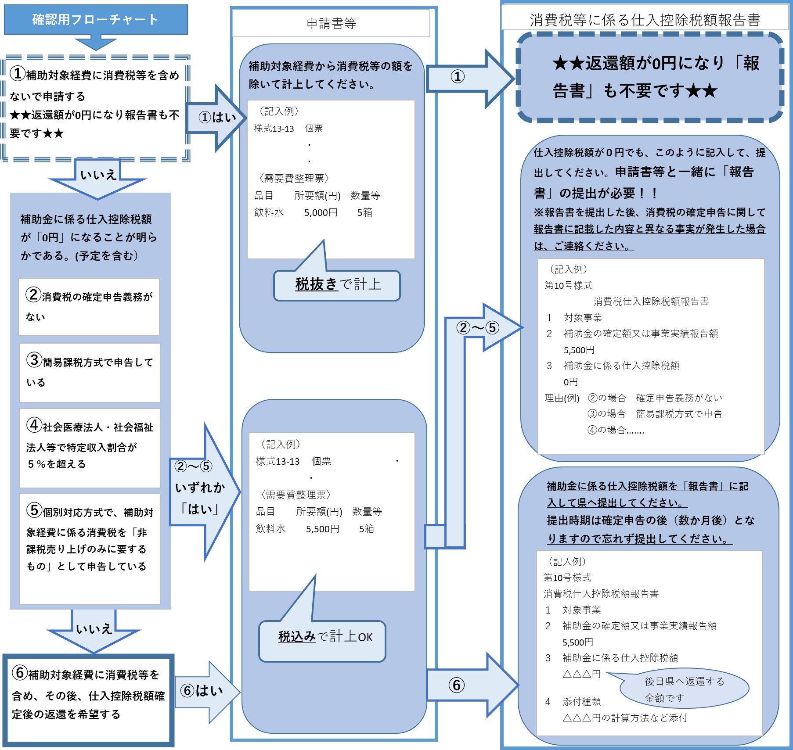
※※返還対象確認表※※ |  | ○
（申請書等と一緒に提出してください）

補助対象経費に含まれる消費税及び地方消費税額（以下「消費税等」）のうち仕入控除税額相当額については、「消費税等に係る仕入控除税額報告書(以下「報告書」)」に記入して提出いただき、後日、県に返還いただく必要があります。 ☆ただし、実績報告の金額に消費税を含めない場合、報告書の提出が不要となります。 下記②～⑤については、返還額0円であっても「報告書」の提出が必要です。
該当番号を選択してください
 | ①補助対象経費に消費税等を含めないで申請する
 | ②消費税の確定申告義務がない
 | ③簡易課税方式で申告している
 | ④社会医療法人・社会福祉法人等で特定収入割合が５％を超える
 | ⑤個別対応方式で、補助対象経費に係る消費税を「非課税売り上げのみに要するもの」として申告している
 | ⑥補助対象経費に消費税等を含め、その後、仕入控除税額確定後の返還を希望する

